Task #1
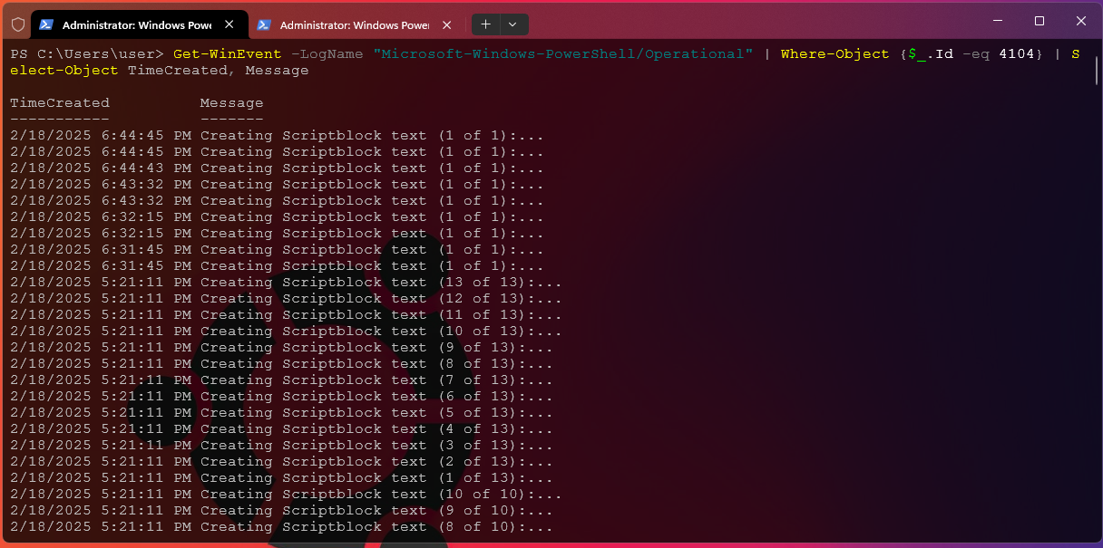
NOTE | Terlihat pada EVENT ID 4104(Execute a Remote Command) bahwa attacker sedang menginputkan sesuatu command
 | Check Pada Tab "General", bahwa attacker menggunakan command "Get-LocalUser | Select-Object Name, Enabled" dan bisa dilihat Logs-logs nya seperti digambar
 |  | NOTE | Di terminal PowerShell bahwa seorang attacker sedang menginputkan sebuah command, seperti yang tertera
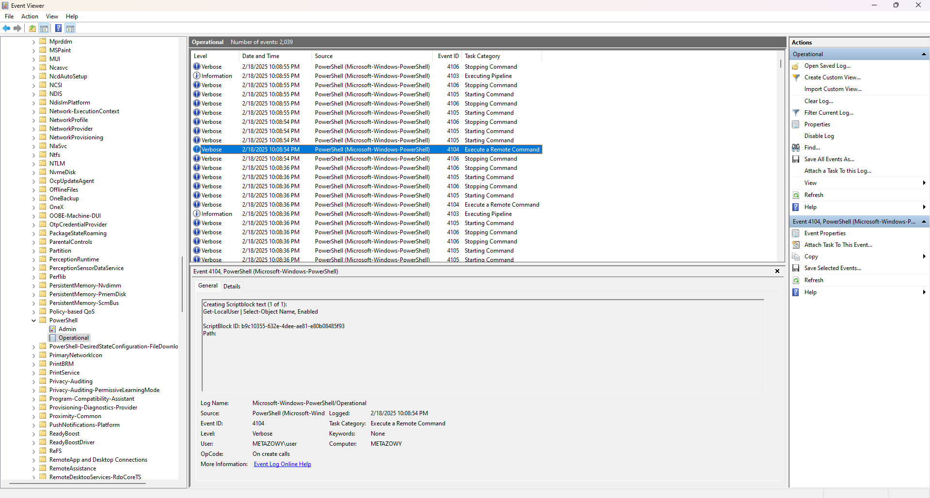

 |  | NOTE | Selain dari menggunakan Windows Event Viewer, kita juga bisa menggunakan alternatif lain perintah dibawah ini di PowerShell
 |  |  | Perintah ini mengambil semua eksekusi blok skrip dari log PowerShell dan memfilternya dengan Event ID 4104(execute command)

Task #2
NOTE | Aktifkan Audit Keamanan di Powershell terlebih dahulu supaya semua logs dapat direkam
 | dengan command "auditpol /set /category:"Logon/Logoff" /success:enable /failure:enable" menggunakan SuperAdmin

NOTE | Setelah Windows terkunci, dan kita memasukkan password yang Benar, maka bisa dilihat logs kita pada EVENT ID 4624
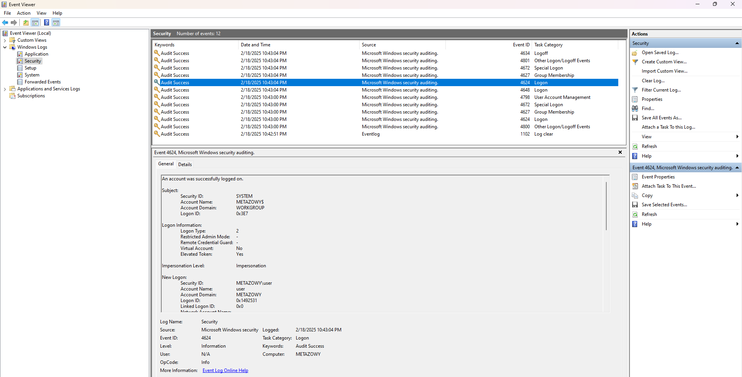

NOTE | Setelah Windows terkunci, dan kita memasukkan password yang Salah berulang kali (x3), maka bisa dilihat logs kita pada EVENT ID 4625
 | terlihat sesudah kita filter dengan EVENT ID 4625, maka logs password yang salah di inputkan ada 3x.
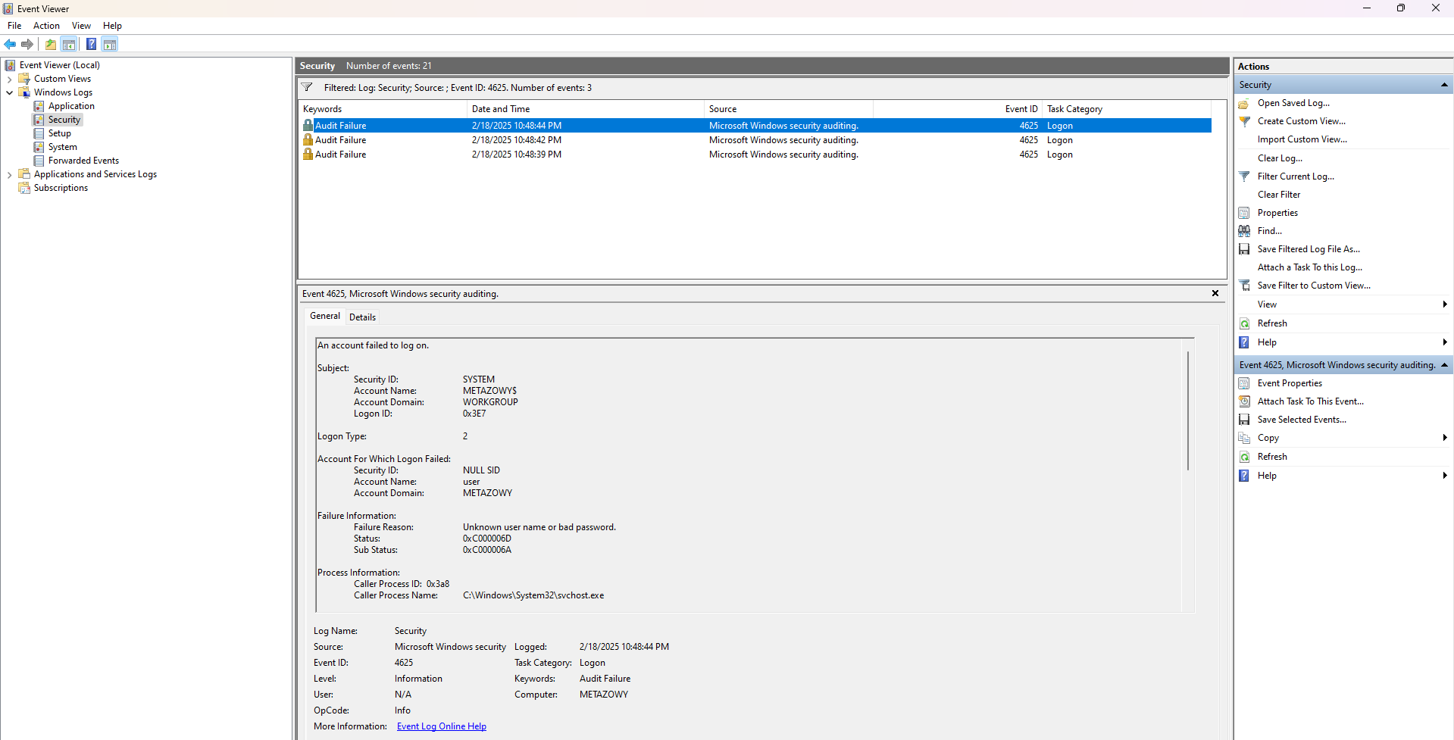

NOTE | Untuk audit menggunakan alternatif terminal PowerShell bisa menggunakan perintah berikut. Command pertama adalah untuk pengecekan Logon Success dan yang command terakhir adalah
 | untuk pengecekan logon failed
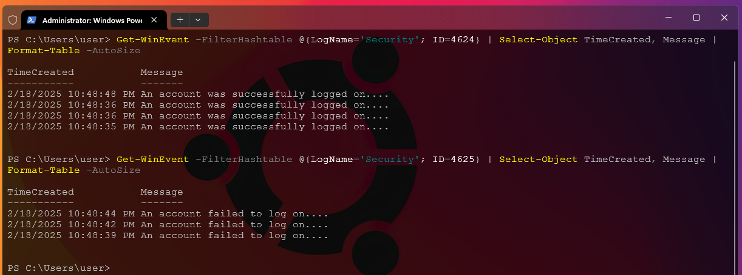

NOTE | Menganalisis Upaya Masuk untuk Kemungkinan Aktivitas Brute-Force Untuk memeriksa beberapa upaya login yang gagal dari pengguna atau IP yang sama:

Task #3
NOTE | Situasi Jika Attacker akan membuka notepad.exe melalui terminal dengan command Start-Process notepad.exe
NOTE | Sysmon akan mendeteksi / mencatat log Process Creation dengan EVENT ID 1
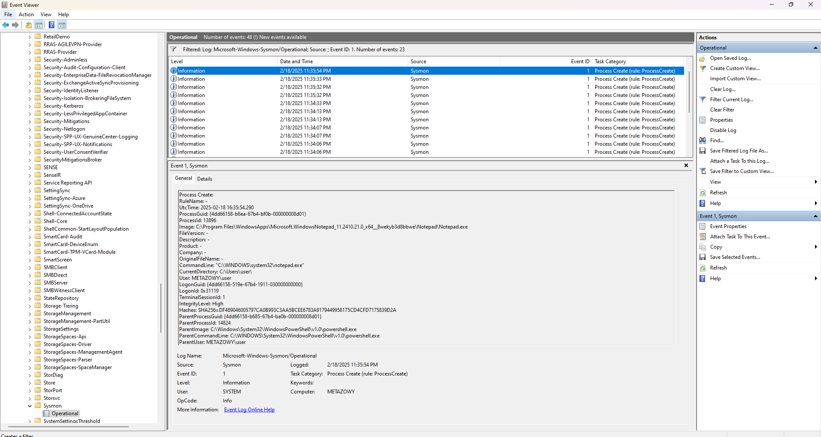

NOTE | Bisa juga dengan menggunakan alternatif lain dari Command PowerShell, berikut command dan penjelasannya
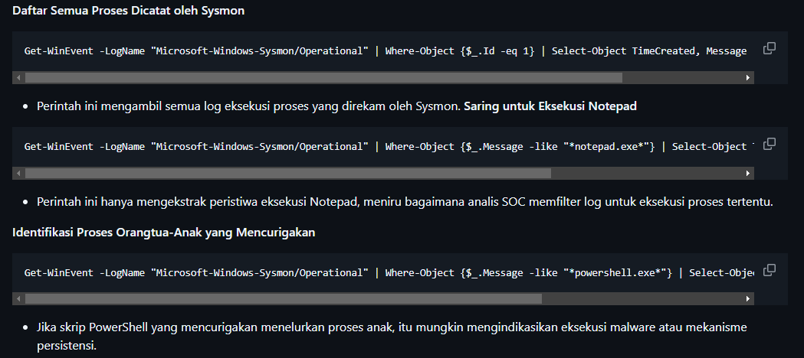

NOTE | Selesai belajar, Sysmon bekerja di EVENT ID 1-15, membantu saya untuk memantau dan menganalisis peristiwa yang terkait
 | dengan aktivitas sistem utama, pelacakan proses penting dalam mendeteksi aktivitas malware karena kita dapat mengetahui
 | apa yang dilakukan penyerang dari tahap awal hingga malware dieksekusi. dan dapat lebih cepat dalam menangani pemberantasan malware

